(시트3) 방법1_온라인용
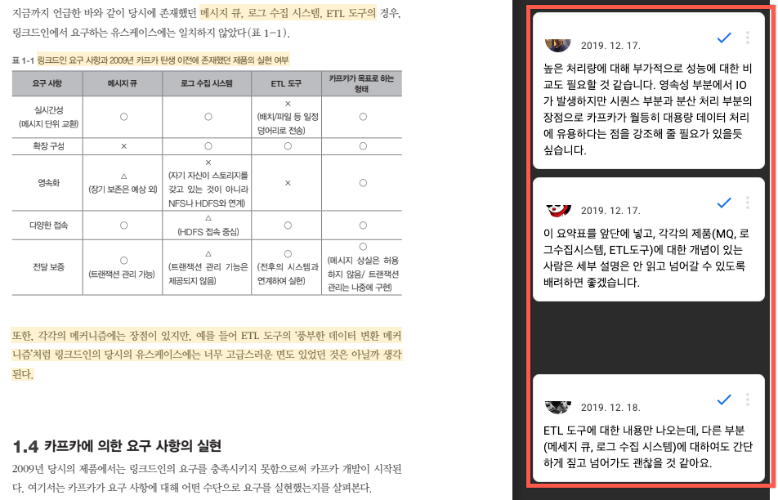
방법1) 온라인(웹) 작업
*웹에서 PDF를 열어서 댓글 기능을 이용해 의견을 답니다.

1. PDF 링크에 접속합니다.

2. 수정하거나 의견을 제시하고 싶은 부분을 마우스로 드래그하고, 우측에 나타나는 [+] 버튼을 클릭합니다.

3. 베타리더 전원이 협업하는 형식이니 다른 베타리더가 궁금해하는 사항을 엿볼 수 있습니다.
댓글이 이미 추가되어 있다면 동감을 표해주셔도 좋고 혹 다른 의견이 있다면 남기시면 됩니다.

(시트4) 방법2_오프라인용
방법2) 오프라인 작업
*다운로드받은 PDF 파일 내에서 작업하기 때문에 온라인 상태가 아니어도 의견을 남길 수 있습니다.

1. PDF 링크에 접속하고 파일을 다운로드합니다.

2. 어도비 애크로뱃 리더를 다운로드하고 설치합니다. | https://get.adobe.com/kr/reader/

3. 애크로뱃 리더로 PDF 파일을 열고 오른쪽 도구 탭의 '주석'을 클릭합니다.

4. 상단 주석 도구 바에서 하이라이트(형광펜), 박스 등의 툴을 사용해 피드백을 남기고 싶은 부분을 드래그하고 우측 주석 창에 메모를 남깁니다.

5. 저장 후 파일을 제출합니다. 작업 중간중간 저장하는 것을 권장합니다.

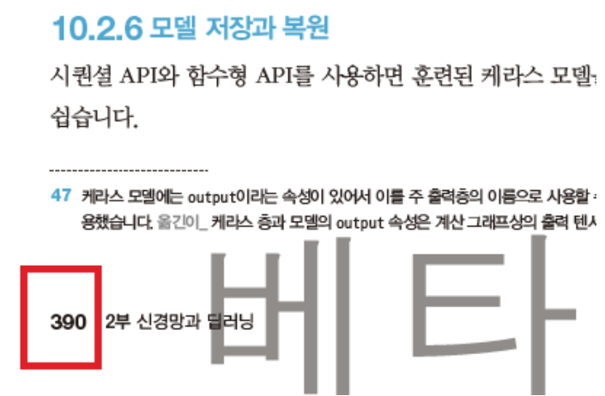
*PDF를 사용할 수 없다면?
마이크로오피스 워드 또는 엑셀에 문서의 '페이지 번호'와 '피드백'을 적어 보내주세요.
ex) 390쪽 / 하단 주석 47번 / '~~~한 내용이 이상합니다', '오류입니다', '수정해주세요'

